3
 | Заадресовка вагонов

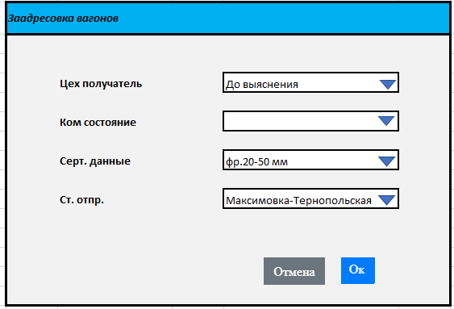

№ п/п | № вагона | Род. | Оператор по отправке | Cт. отпр. | Груз | Следует на ст.АМКР | Цех получатель | Ком состояние | Серт. данные | Дата исправления | Правил
1 | 64978562 | ПВ | ВИ | Максимовка-Тернопольская | Известняк для флюсования | ВС | До выяснения |  | фр.20-50 мм
2 | 65001109 | ПВ | ВИ | Максимовка-Тернопольская | Известняк для флюсования | ВС | До выяснения |  | фр.20-50 мм
3 | 64978703 | ПВ | ВИ | Максимовка-Тернопольская | Известняк для флюсования | ВС | До выяснения |  | фр.20-50 мм
4 | 64908114 | ПВ | ВИ | Максимовка-Тернопольская | Известняк для флюсования | ВС | До выяснения |  | фр.20-50 мм
5 | 56223258 | ПВ | ВИ | Негин | Известняк для флюсования | Аглофабрика ГД | АЦ-3 | недостача | фр.40-80 мм
6 | 56422231 | ПВ | ВИ | Негин | Известняк для флюсования | Аглофабрика ГД | АЦ-3 | недостача | фр.40-80 мм
7 | 56841430 | ПВ | РЛ | Максимовка-Тернопольская | Известняк для флюсования | ВС | До выяснения |  | фр.20-50 мм
8 | 67505016 | ПВ | ВИ | Максимовка-Тернопольская | Известняк для флюсования | ВС | До выяснения | недостача | фр.20-50 мм
9 | 55421408 | ПВ | ПР | Брэтушень | Известняк для флюсования | ВР | ОИЦ |  | фр.30-70 мм
10 | 52292471 | ПВ | ВИ | Негин | Известняк для флюсования | Аглофабрика ГД | АЦ-3 |  | фр.40-80 мм
11 | 60791571 | ПВ | ВИ | Негин | Известняк для флюсования | Аглофабрика ГД | АЦ-3 |  | фр.40-80 мм
12 | 56868532 | ПВ | ВИ | Негин | Известняк для флюсования | Аглофабрика ГД | АЦ-3 | недостача | фр.40-80 мм
13 | 56672751 | ПВ | ВИ | Негин | Известняк для флюсования | Аглофабрика ГД | АЦ-3 | недостача | фр.40-80 мм
14 | 62388541 | ПВ | ВИ | Негин | Известняк для флюсования | Аглофабрика ГД | АЦ-3 |  | фр.40-80 мм
15 | 63080956 | ПВ | ВИ | Негин | Известняк для флюсования | Аглофабрика ГД | АЦ-3 | недостача | фр.40-80 мм
16 | 63062780 | ПВ | ВИ | Негин | Известняк для флюсования | Аглофабрика ГД | АЦ-3 |  | фр.40-80 мм
17 | 65002131 | ПВ | ВИ | Негин | Известняк для флюсования | Аглофабрика ГД | АЦ-3 | недостача | фр.40-80 мм
18 | 65020851 | ПВ | ВИ | Негин | Известняк для флюсования | Аглофабрика ГД | АЦ-3 |  | фр.40-80 мм
19 | 64978943 | ПВ | ВИ | Негин | Известняк для флюсования | Аглофабрика ГД | АЦ-3 | недостача | фр.40-80 мм
20 | 64978364 | ПВ | ВИ | Негин | Известняк для флюсования | Аглофабрика ГД | АЦ-3 | недостача | фр.40-80 мм

